旅費様式１（大会前）
 |  |  |  |  |  |  |  |  |  |  | 旅費様式１ 記載例
競技大会関係用務等に係る旅費請求事務等について【記載例】

独立行政法人高齢・障害・求職者雇用支援機構 |  |  |  |  |  |  | 申請日 | 2026-06-28
障害者雇用開発推進部長 あて |  |  |  |  |  |  | 都道府県名 | 宮城県
旅費支払者 |  |  |  |  |  |  | 関係区分（※） | 選手
 |  |  |  |  |  |  | 氏名 | 幕張 花子

競技大会またはワークフェア関係用務に係る旅行における旅費請求事務等については、独立行政法人高齢・障害・求職者雇用支援機構（以下「機構」という。）障害者雇用開発推進部長に委任いたします。 また、旅費は機構の旅費規程等に基づき支払われることに同意するとともに、機構旅費支払者が私に対して支給する旅費は、別添「振込先口座登録依頼書」において指定する金融機関口座あて振り込み願います。

競技大会およびワークフェア関係用務に係る旅行について、以下のとおり申請いたします。

用務：第４６回全国障害者技能競技大会への参加

①-１ | 旅費の起点（出発地）について、該当する項目に☑を付けてください。
 |  | 居住地
 |  | 所属先

①-２ | 旅費の起点の最寄りとなる駅（鉄道）もしくは停留所（バス）のいずれか１つに☑を付け、 必要事項をご記載ください。

 |  | 駅 | → | 鉄道路線・駅名 |  |  |  | 線 |  |  |  |  |  | 駅
 | ✔ | 停留所 | → | バス会社名 |  |  | 株式会社タケヤ交通 | 停留所名 |  | 仙台駅東口

 | 特記事項 |  | 出発時は所属先最寄り駅である仙台駅発。 帰着は自宅最寄である福田町駅を希望。
 | ※復路において帰着先が起点と異なる場合は、「特記事項」欄にご記載ください。

【航空機利用の方】は、以下をご記入ください。

② | 利用予定区間 |  | 仙台 |  |  |  | 空港 ～ | 中部国際 |  |  |  |  | 空港
 |  |  | ※マイレージサービスのポイントを取得したり、利用したりすることはできません。

②-2 | 空港シャトルバスの利用有無
 | ✔ | あり |  | → | 利用予定のバス会社名 |  |  | 株式会社タケヤ交通
 |  | なし |  |  | 利用予定区間 |  |  | 仙台駅東口 |  |  | ～ | 仙台空港

 | 特記事項

※旅券購入にあたっての注意事項 【内容をご確認のうえ、☑を付けてください。】

✔ | 特急券及び航空券は、機構からの通知後にご購入ください。
✔ | 電車、バス賃等は、各交通機関が定める障害者割引制度を適用した額(当該制度適用対象者のみ)を支給します。
✔ | 航空券購入の際は、障害者割引や早割等を比較し、購入時点で最も安価な券をご購入ください。
✔ | タクシー代や自家用車利用に係る経費（ガソリン等燃料費等）は、原則として支給対象外です。
✔ | 名鉄空港特急「ミュースカイ」の特別車両券（１乗車450円（2025年2月時点））は支給対象外です。
【重要】必ず全ての項目を確認の上、チェックのご記入をお願いします。

③ | 「氏名」欄の方について、障害者手帳所持の有無、種別で該当する項目に☑を付けてください。
 | 【身体障害者手帳】又は【療育手帳】をお持ちの方は第1種又は第2種のいずれかに☑をお願いします。
 |  | 第１種 |  | 第２種 |  | 精神保健福祉手帳 |  | ✔ | 手帳なし

（※） | 「関係区分」欄には、選手、介助者、引率者、競技専門委員会委員、授賞選考委員会委員、専門委員、補佐員、デモンストレーション関係者の区分のうち該当するものを記載してください。

 |  |  |  |  |  |  |  |  |  |  |  |  | 北海道 | 選手
 |  |  |  |  |  |  |  |  |  |  |  |  | 青森県 | 介助者
 |  |  |  |  |  |  |  |  |  |  |  |  | 岩手県 | 引率者
 |  |  |  |  |  |  |  |  |  |  |  |  | 宮城県 | 競技委員会委員
 |  |  |  |  |  |  |  |  |  |  |  |  | 秋田県 | 授賞選考委員会委員
 |  |  |  |  |  |  |  |  |  |  |  |  | 山形県 | 専門委員
 |  |  |  |  |  |  |  |  |  |  |  |  | 福島県 | 補佐員
 |  |  |  |  |  |  |  |  |  |  |  |  | 茨城県 | デモンストレーション関係者
 |  |  |  |  |  |  |  |  |  |  |  |  | 栃木県 | 手話通訳者
 |  |  |  |  |  |  |  |  |  |  |  |  | 群馬県 | 要約筆記者
 |  |  |  |  |  |  |  |  |  |  |  |  | 埼玉県 | 事務局等スタッフ
 |  |  |  |  |  |  |  |  |  |  |  |  | 千葉県
 |  |  |  |  |  |  |  |  |  |  |  |  | 東京都
 |  |  |  |  |  |  |  |  |  |  |  |  | 神奈川県
 |  |  |  |  |  |  |  |  |  |  |  |  | 新潟県
 |  |  |  |  |  |  |  |  |  |  |  |  | 富山県
 |  |  |  |  |  |  |  |  |  |  |  |  | 石川県
 |  |  |  |  |  |  |  |  |  |  |  |  | 福井県
 |  |  |  |  |  |  |  |  |  |  |  |  | 山梨県
 |  |  |  |  |  |  |  |  |  |  |  |  | 長野県
 |  |  |  |  |  |  |  |  |  |  |  |  | 岐阜県
 |  |  |  |  |  |  |  |  |  |  |  |  | 静岡県
 |  |  |  |  |  |  |  |  |  |  |  |  | 愛知県
 |  |  |  |  |  |  |  |  |  |  |  |  | 三重県
 |  |  |  |  |  |  |  |  |  |  |  |  | 滋賀県
 |  |  |  |  |  |  |  |  |  |  |  |  | 京都府
 |  |  |  |  |  |  |  |  |  |  |  |  | 大阪府
 |  |  |  |  |  |  |  |  |  |  |  |  | 兵庫県
 |  |  |  |  |  |  |  |  |  |  |  |  | 奈良県
 |  |  |  |  |  |  |  |  |  |  |  |  | 和歌山県
 |  |  |  |  |  |  |  |  |  |  |  |  | 鳥取県
 |  |  |  |  |  |  |  |  |  |  |  |  | 島根県
 |  |  |  |  |  |  |  |  |  |  |  |  | 岡山県
 |  |  |  |  |  |  |  |  |  |  |  |  | 広島県
 |  |  |  |  |  |  |  |  |  |  |  |  | 山口県
 |  |  |  |  |  |  |  |  |  |  |  |  | 徳島県
 |  |  |  |  |  |  |  |  |  |  |  |  | 香川県
 |  |  |  |  |  |  |  |  |  |  |  |  | 愛媛県
 |  |  |  |  |  |  |  |  |  |  |  |  | 高知県
 |  |  |  |  |  |  |  |  |  |  |  |  | 福岡県
 |  |  |  |  |  |  |  |  |  |  |  |  | 佐賀県
 |  |  |  |  |  |  |  |  |  |  |  |  | 長崎県
 |  |  |  |  |  |  |  |  |  |  |  |  | 熊本県
 |  |  |  |  |  |  |  |  |  |  |  |  | 大分県
 |  |  |  |  |  |  |  |  |  |  |  |  | 宮崎県
 |  |  |  |  |  |  |  |  |  |  |  |  | 鹿児島県
 |  |  |  |  |  |  |  |  |  |  |  |  | 沖縄県

別紙（大会後）航空機利用①
航空機 例① 航空会社発行の領収書を提出する場合
（旅費様式１ 別紙 記載例）
特急料金・航空運賃等領収書

旅行者氏名等
 | 所属都道府県名 |  |  |  | 参加競技名 |  |  |  | 氏 名
 | 宮城 |  |  |  | DTP |  |  |  | 幕張 花子

領収書記載額及びその内訳
 | No. | 利用区間 |  |  |  |  |  | 種 類 | 金 額 |  | 備 考
 | ① | 仙台空港 |  |  |  | ～ | 中部国際空港 | 航空券 | 11,780 | 円 | 往路分（スーパーバリュー４５K）

 | ① | 中部国際空港 |  |  |  | ～ | 仙台空港 | 航空券 | 13,980 | 円 | 復路分（スーパーバリュー２８L）

 |  |  |  |  |  | ～ |  |  |  | 円
旅費請求時に必要な情報ですので、割引運賃情報を詳細に記載してください。
 |  |  |  |  |  | ～ |  |  |  | 円

 |  |  |  |  |  | ～ |  |  |  | 円
対応する領収書NO.を記載してください
 |  |  |  |  |  | ～ |  |  |  | 円

 |  |  |  |  |  |  |  | 合計 | 25,760 | 円

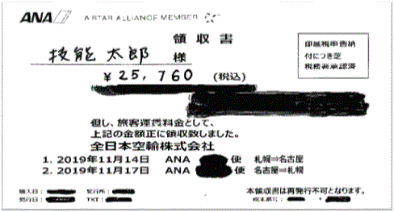
①
必ず同額であること
特急券/航空券等領収書貼付欄
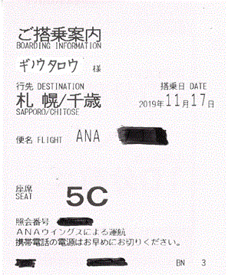 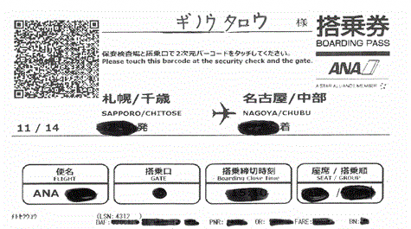 剥がれないように全面に糊付けし、貼付けをお願いします。 コピーをしますので領収書が重ならないように貼付けて下さい。

マクハリ ハナコ

【往路 例】
マクハリ ハナコ
【復路 例】

マクハリ ハナコ

複数枚に亘る場合は、
1/2,1/3としてください

（ | 1 / 1 |  | ) | ページ

別紙（大会後）航空機利用②
航空機 例② 航空会社発行の領収書以外を提出する場合
（旅費様式１ 別紙 記載例）
特急料金・航空運賃等領収書

旅行者氏名等
 | 所属都道府県名 |  |  |  | 参加競技名 |  |  |  | 氏 名
 | 福岡県 |  |  |  | 喫茶サービス |  |  |  | 安尾 麟太

領収書記載額及びその内訳
 | No. | 利用区間 |  |  |  |  |  | 種 類 | 金 額 |  | 備 考
 | ① | 福岡空港 |  |  |  | ～ | 中部国際空港 | 航空券 | 9,000 | 円 | 往路分（団体割引）

 | ① | 中部国際空港 |  |  |  | ～ | 福岡空港 | 航空券 | 12,000 | 円 | 復路分（団体割引）

 | ① |  |  |  |  | ～ |  | その他 | 2,200 | 円 | 発券手数料

 | ① |  |  |  |  | ～ |  | その他 | 300 | 円 | 国内旅行損害保険

 | ① |  |  |  |  | ～ |  | その他 | 600 | 円 | 燃油特別付加運賃

 |  |  |  |  |  | ～ |  |  |  | 円

 |  |  |  |  |  |  |  | 合計 | 24,100 | 円
対応する領収書NO.を
書き添えてください

必ず同額であること
特急券/航空券等領収書貼付欄
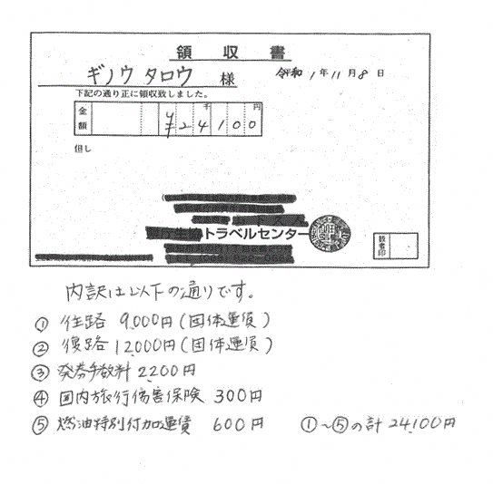

①

アビ リンタ

領収書の但し書き欄
もしくは領収書の下部に内訳を明記してください
（手書き可）

※④は
【支払対象外】です

複数枚に亘る場合は、
1/2,1/3としてください

（ | 1 / 2 |  | ) | ページ

特急券/航空券等領収書貼付欄
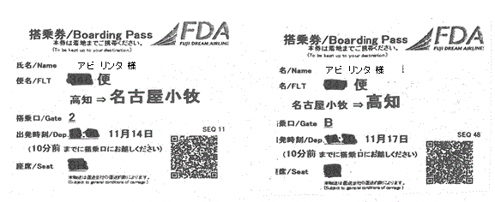 剥がれないように全面に糊付けし、貼付けをお願いします。 コピーをしますので領収書が重ならないように貼付けて下さい。
搭乗券（原本）

福岡空港→中部国際空港
中部国際空港→福岡空港

（ | 2 / 2 |  | ） | ページ

別紙（大会後）特急利用①
特急 例① 特急券を提出する場合
（旅費様式１ 別紙 記載例）
特急料金・航空運賃等領収書

旅行者氏名等
 | 所属都道府県名 |  |  |  | 参加競技名 |  | 氏 名
 | 東京都 |  |  |  | ビルクリーニング |  | 美浜 若葉

領収書記載額及びその内訳
 | No. | 利用区間 |  |  |  | 種 類 | 金 額 |  | 備 考
 | 特急券に金額（内訳）の記載がある場合は、情報を読み取れるため記載不要

 |  |  |  |  |  | 合計 |  | 円

往路（例）使用前の特急券のコピー
特急券/航空券等領収書貼付欄
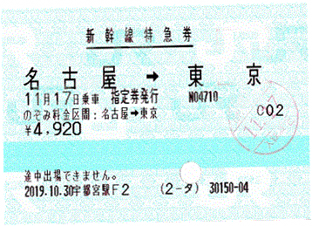 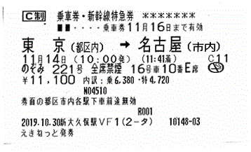

＜証憑書類として認められるもの＞
〇特急券のコピーまたは写真（原本でも可）
※使用前、使用済みいずれかの特急券をコピーまたは、スマホ等で撮影し紙に出力したもの
※上記があれば領収書の提出は不要です。

復路（例）使用済み特急券

復路（例）使用済み特急券のコピー

複数枚に亘る場合は、
1/2,1/3としてください

（ | 1 / 1 |  | ) | ページ

別紙（大会後）特急利用②
特急 例② 領収書のみを提出する場合
（旅費様式１ 別紙 記載例）
特急料金・航空運賃等領収書

複数名分が合算された領収書を提出する場合は氏名欄に対象者を全員記載してください
旅行者氏名等
 | 所属都道府県名 |  |  |  | 参加競技名 |  |  |  | 氏 名
 | 千葉県 |  |  |  | 表計算 |  |  |  | （選手）西塔 大 （介助者）東 京子

必ず内訳を記載
領収書記載額及びその内訳
 | No. | 利用区間 |  |  |  |  |  | 種 類 | 金 額 |  | 備 考
 | ① | 千葉 |  |  |  | ～ | 名古屋 | 乗車券 | 13,860 | 円 | 往路乗車券（2名分）片道6,930円

 | ① | 千葉 |  |  |  | ～ | 名古屋 | 特急券 | 9,840 | 円 | （往路） 新幹線のぞみ指定席利用 4,920円×2名分

 | ① | 名古屋 |  |  |  | ～ | 千葉 | 乗車券 | 13,860 | 円 | 復路乗車券（2名分）片道6,930円

 | ① | 名古屋 |  |  |  | ～ | 千葉 | 特急券 | 8,360 | 円 | （復路） 新幹線のぞみ指定席利用 4,180円×2名分

 |  |  |  |  |  | ～ |  |  |  | 円

旅費請求時に必要な情報です。利用した特急や新幹線の名称、席種を必ず記載してください。
「ＥＸ予約」、「スマートＥＸ」で購入した場合は、そのことを必ず記載してください。
 |  |  |  |  |  | ～ |  |  |  | 円

 |  |  |  |  |  |  |  | 合計 | 45,920 | 円

対応する領収書NO.を
書き添えてください
特急券/航空券等領収書貼付欄
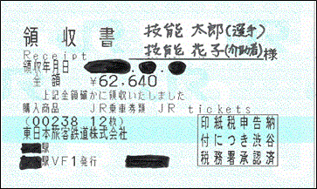
必ず同額であること

①
西塔 大
東 京子 様

￥45,920

複数枚に亘る場合は、
1/2,1/3としてください

（ | 1 / 1 |  | ) | ページ

